3

Dirección Lógica | Dirección Física
0 | 649
1 | 2310
2 | No existe

4
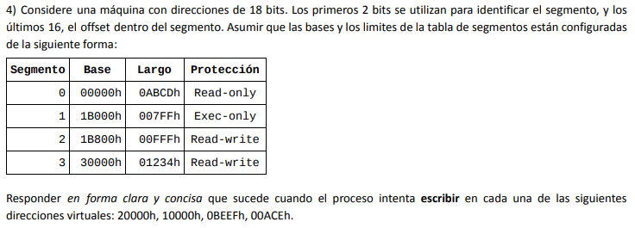
 | 2 bits de segmento
 | 16 bits de offset
 | Segmento | Offset | Acción
20000h | 2 | 0 | Escribe | 100000000000000000
10000h | 1 | 0 | No hay permisos | 010000000000000000
0BEEFh | 0 | 48879 | Segmentation Fault | 001011111011101111
00ACEh | 0 | 2766 | No hay permisos | 000000101011001110

Segmento | Base | Largo | Protección
0 | 0 | 43981 | R
1 | 110592 | 2047 | E
2 | 112640 | 4095 | RW
3 | 196608 | 4660 | RW

6
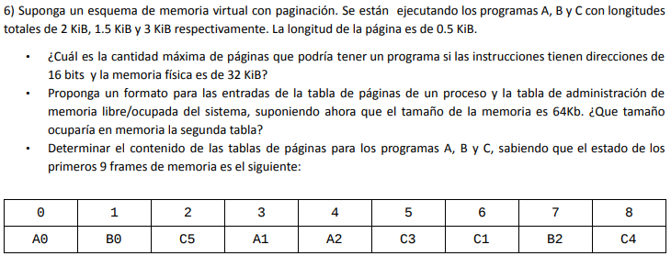
 |  |  |  |  |  |  | Programa | Longitud | Unidad
 |  |  |  |  |  |  | A | 2048 | bytes
 |  |  |  |  |  |  | B | 1536 | bytes
 |  |  |  |  |  |  | C | 3072 | bytes

 |  |  |  |  |  |  |  | Tamaño | Unidad | Cantidad
 |  |  |  |  |  |  | Página | 512 | bytes | -

 |  |  |  |  |  | a) | Direccionamiento de 16 bits
 |  |  |  |  |  |  | Memoria física de 32 KiB |  | 32768 | bytes
 |  |  |  |  |  |  | Por el tamaño de página deducimos que se necesitan 9 bits de offset
 |  |  |  |  |  |  | Entonces tenemos 7 bits de ID de página
 |  |  |  |  |  |  | Podemos tener un máximo de 128 páginas

b) | TP: nro página, nro marco, bit de presencia |  |  |  |  | c) | A |  |  | B |  |  | C
 | Tabla de administración de espacio: nro marco, bit de ocupado |  |  |  |  |  | Página | Frame | Presencia | Página | Frame | Presencia | Página | Frame | Presencia
 | Memoria Física de 64Kb |  | 64000 | bytes |  |  | 0 | 0 | 1 | 0 | 1 | 1 | 5 | 2 | 1
 | 125 | páginas |  |  |  |  | 1 | 3 | 1 | 2 | 7 | 1 | 3 | 5 | 1
 | 125 | frames |  |  |  |  | 2 | 4 | 1 | 1 | - | 0 | 1 | 6 | 1
 | La tabla ocupa 2 bits por frame => |  |  | 250 | bits |  | 3 | - | 0 | - | - | - | 4 | 8 | 1
 |  |  |  |  |  |  | - | - | - | - | - | - | 0 | - | 0
 |  |  |  |  |  |  | - | - | - | - | - | - | 2 | - | 0
 |  |  |  |  |  |  | 2048 | bytes |  | 1536 | bytes |  | 3072 | bytes
 |  |  |  |  |  |  | 4 | páginas |  | 3 | páginas |  | 6 | páginas

7
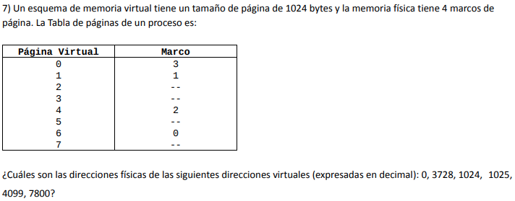
 | Tamaño | Unidad | Cantidad | Página Virtual | Marco | Offset
Página | 1024 | bytes | 4 | 0 | 3 | 4096
Marco | 1024 | bytes | 4 | 1 | 1 | 2048
 |  |  |  | 2 | - | -
Dirección | Página | Offset | Dirección física | 3 | - | -
0 | 0 | 0 | 3072 | 4 | 2 | 3072
3728 | 3 | - | Page Fault | 5 | - | -
1024 | 1 | 0 | 1024 | 6 | 0 | 1024
1025 | 1 | 1 | 1025 | 7 | - | -
4099 | 4 | 3 | 2051
7800 | 7 | - | Page Fault | Dirección física
 |  |  |  | 10 bits de offset de página
 |  |  |  | 2 bits de ID de marco (4 marcos en MP)

 |  |  |  | Dirección lógica
 |  |  |  | 10 bits de offset de página
 |  |  |  | 3 bits de ID de página (8 páginas)

9
Direccionamiento de 32 bits
 | Tamaño | Unidad | Cantidad | LRU
Página | 8000 | bytes | - | Marco/Página | - | 0 | 15 | 12 | 17 | 15 | 19 | 21 | 0
Marco | 8000 | bytes | 4 | 1 | 14 | 14 | 14 | 14 | 17 | 17 | 17 | 17 | 17
Proceso | 162816 | bytes | - | 2 | 17 | 17 | 15 | 15 | 15 | 15 | 15 | 21 | 21
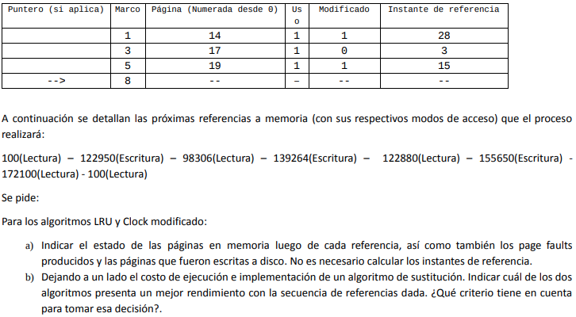
 |  |  |  | 3 | 19 | 19 | 19 | 12 | 12 | 12 | 12 | 12 | 0
Dirección lógica |  |  |  | 4 | - | 0 | 0 | 0 | 0 | 0 | 19 | 19 | 19
19 bits de página |  |  |  | Page Faults | - | 1 | 1 | 1 | 1 | - | 1 | 1 | 1 | 7
13 bits de offset |  |  |  | Escrituras en disco | - | - | - | 1 | 1 | - | - | 1 | - | 3

Dirección | Página |  |  | Clock modificado
100 | 0 |  |  | Marco/Página | - | 0 | 15 | 12 | 17 | 15 | 19 | 21 | 0
122950 | 15 |  |  | 1 | 14*' | >14*' | 14' | >14' | 17*' | 17*' | 17*' | 17*' | 17*'
98306 | 12 |  |  | 2 | 17* | 17* | 15*' | 15*' | >15' | >15' | >15' | 21* | 21*
139264 | 17 |  |  | 3 | 19*' | 19*' | >19*' | 19' | 19' | 19' | 19' | >19' | 0*
122880 | 15 |  |  | 4 | >- | 0* | 0 | 12* | 12* | 12* | 12* | 12* | >12
155650 | 19 |  |  | Page Faults | - | 1 | 1 | 1 | 1 | - | - | 1 | 1 | 6
172100 | 21 |  |  | Escrituras en disco | - | - | - | - | 1 | - | - | 1 | 1 | 3
100 | 0
 |  |  |  | El rendimiento es mejor en clock modificado ya que tiene menos page faults y menos escrituras en disco

11
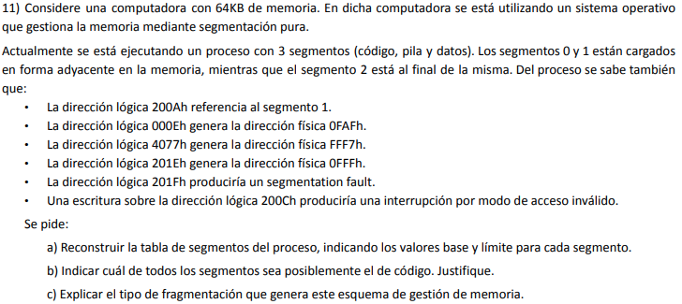
 |  |  | A) | Memoria Física | 65536 | bytes

 |  |  |  | Dirección (Hexa) | Dirección (Binario) | Dirección física (Hexa) | Dirección física (Binario) | Segmento | Permisos |  | Segmento 0
 |  |  |  | 200A | 0010000000001010 | - | - | 1 | - |  | Segmento 1
 |  |  |  | 000E | 0000000000001110 | 0FAF | 111110101111 | 0 | - |  | …
 |  |  |  | 4077 | 0100000001110111 | FFF7 | 1111111111110111 | 2 | - |  | …
 |  |  |  | 201E | 0010000000011110 | 0FFF | 111111111111 | 1 | - |  | …
 |  |  |  | 201F | 0010000000011111 | Segmentation Fault | Segmentation Fault | 1 | - |  | …
 |  |  |  | 200C | 0010000000001100 | - | - | 1 | Sin acceso |  | Segmento 2

 |  |  |  | Dirección lógica = Segmento + Offset
 |  |  |  | Se pueden direccionar hasta 64KB de memoria => 16 bits
 |  |  |  | Gracias a que sabemos que la dirección 200A es el segmento 1 identificamos 3 bits de segmento
 |  |  |  | 3 bits de segmento
 |  |  |  | 13 bits de offset

 |  |  |  | Dirección física = Base + Offset |  | Base = Dirección física - Offset |  | Segmento | Base | Límite
B) | 200C no puede accederse por falta de permisos |  |  | 13 bits de offset |  | Base 0 = 0FAF - E(1110) = FA1 |  | 0 | FA1 | 40
 | Segmento 1 | Offset C |  |  |  | Base 1 = 0FFF - 1E(11110) = FE1 |  | 1 | FE1 | 1E
 | Probablemente sea el segmento 1 ya que no se puede realizar escritura sobre el segmento de código |  |  |  |  | Base 2 = FFF7 - 77(1110111) = FF80 |  | 2 | FF80 | 80

C) | Genera fragmentación externa. Al contar con espacio dinámico ajustado a necesidad del proceso |  |  | Segmentos 0 y 1 son adyacentes |  | 201F tira Segmentation Fault |  | Segmento 2 está al final de la memoria
 | solo corre riesgo de que los huecos en memoria sean mayores al espacio necesario para un |  |  | Base 0 + Limite 0 = Base 1 |  | Segmento 1 |  | FFFF es la última dirección de memoria y 10000 es la primer dirección inválida (va de 0 a 65535)
 | determinado proceso pero, al no estar contiguos, no pueda aprovechar ese espacio. |  |  | Limite 0 = Base 1 - Base 0 |  | Offset 1F |  | Base 2 + Limite 2 = 10000 (FFFF está incluida)
 |  |  |  | Limite 0 = 40 |  | La primer dirección inválida sería 1F |  | Limite 2 = 80
 |  |  |  |  |  | Limite 1 = 1F - 1
 |  |  |  |  |  | Limite 1 = 1E

